Hoja1
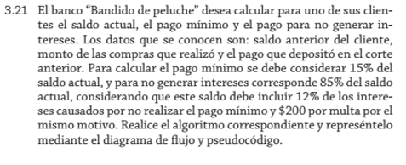
 | Condición |  | Datos de entrada | Proceso | Resultado
 | >=18 años | puede votar | 19 años | 19>18 | Puede votar
 | <18 años | no puede votar | 17 años | 17<18 | No puede votar

 | Condición |  | Datos de entrada | Proceso | Resultado
 | >40 horas | paga x2 | 52 | 52*15*2 | 1560
 | <=40 horas | paga | 25 | 25*15 | 375

 | Pago por hora
 | 15

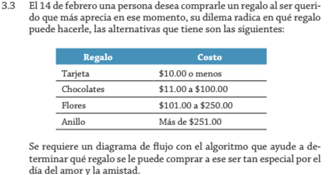

 |  | Condición
 | Regalo | Costo | Datos de entrada | Proceso | Resultado
 | Tarjeta | <=$10.00 | $9.00 | $9.00<$10.00 | Tarjeta
 | Chocolates | $11.00-$100.00 | $50.00 | $11.00<$50.00<100.00 | Chocolates
 | Flores | $101.00-$250.00 | $150.00 | $101.00<$150.00<$250.00 | Flores
 | Anillo | >$251.00 | $300.00 | $251<$300.00 | Anillo

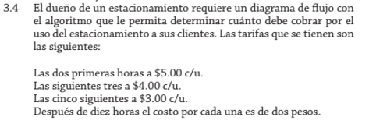

 | Condición |  | Datos de entrada | Proceso | Resultado
 | <=2 horas | $5.00 c/u. | 1 hora | 1<2 horas | $5.00 c/u.
 | <=5 y >2 horas | $4.00 c/u. | 3 horas | 2<3<5 horas | $4.00 c/u.
 | <=10 y >5 horas | $3.00 c/u. | 8 horas | 5<8<10 horas | $3.00 c/u.
 | >10 horas | $2.00 c/u. | 11 horas | 10<11 horas | $2.00 c/u.

Personas | Condición | Datos de entrada | Proceso | Resultado
1 años | edad1<edad2<edad3 | 2 años | 2<3<4 | Menor que todos
2 años | edad2<edad1<edad3 | 3 años | 2<3<4 | Media que todos
3 años | edad3<edad2<edad1 | 4 años | 2<3<4 | Mayor que todos

 | Condición |  | Datos de entrada | Proceso | Resultado
 | >=$200 | 15% | $250 | $250>200=$250*0.15 | 37.5
 | >$100 <$200 | 12% | $150 | $100<$150<$200=150*0.12 | 18
 | <$100 | 10% | $50 | $50<$100=50*0.10 | 5

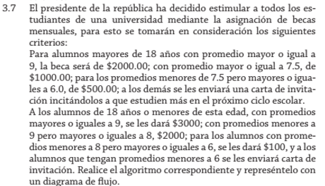

 | Condición |  |  | Datos de entrada |  | Resultado
 | >18 años | >=9 promedio | $2000 | 19 años | 9 promedio | $2000
 |  | >=7.5 promedio | $1000 | 20 años | 8 promedio | $1000
 |  | >=6.0 promedio | $500 | 21 años | 7 promedio | $500
 |  | >6.0 promedio | Carta de invitación | 22 años | 5 promedio | Carta de invitación

 | Condición |  |  | Datos de entrada |  | Resultado
 | <=18 años | >=9 promedio | $3000 | 18 años | 9 promedio | $3000
 |  | >=8 promedio | $2000 | 17 años | 8 promedio | $2000
 |  | >=6.0 promedio | $100 | 16 años | 7 promedio | $100
 |  | >6.0 promedio | Carta de invitación | 15 años | 5 promedio | Carta de invitación

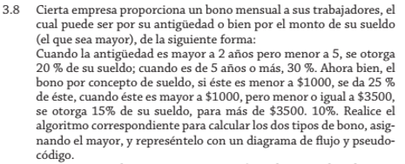

Trabajador | Condición |  | Datos de entrada | Proceso | Resultado de años
1 | >2 y <5 años | 20% del sueldo | 3 años | 3>2 y 3<5 años | 100
2 | >5 años | 30% del sueldo | 6 años | 6>5 años | 450
3 |  |  | 7 años | 7>5 años | 1200

Trabajador | Condición |  | Datos de entrada | Proceso | Resultado del sueldo
1 | <$1000 | 25% del sueldo | $500 | $500<$1000 | 125
2 | >$1000 y <=$3500 | 15% del sueldo | $1500 | $1000<$1500<$3500 | 225
3 | >$3500 | 10% del sueldo | $4000 | $4000>·3500 | 400

Trabajador | Sueldo | Resultado Final
1 | $500 | 550
2 | $1500 | 675
3 | $4000 | 1600

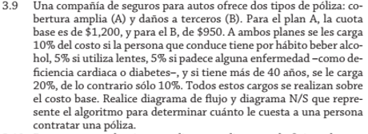

Polizas |  | Datos de entrada | Resultado |  | Edad
Poliza A | $1200 | A | $1200 |  | 42
Poliza B | $950 | B | $950

Condición |  | Datos de entrada | Proceso Poliza A | Proceso Poliza B |  | Resultado de Polizas
Alcohol | 10% | S | 1200*0.10 | 950*0.10 |  | 1560 | Poliza A
Lentes | 5% | N | Sin cargo | Sin cargo |  | 1235 | Poliza B
Enfermedad | 5% | N | Sin cargo | Sin cargo
>40 | 20% | S | 1200*0.20 | 950*0.20
<40 | 10% | N | Sin cargo | Sin cargo

Lugares | Distancia | Datos de entrada | Proceso | Resultado
Mexico | 750km | $1400 | 750*1>=1400 | Mexico
P.V. | 800km | $1600 | 800*1>=1600 | P.V.
Acapulco | 1200km | $2400 | 1200*1>=2400 | Acapulco
Cancún | 1800km | $3600 | 1800*1>=3600 | Cancún
Casa | 0km | $0 | 0*1>=0 | Casa

Pago por Km
$1

Condición
Antigüedad | bono | Datos de entrada | Proceso | Resultado
1 año | $100 | 1 año | 1=1 | $100
2 años | $200 | 2 años | 2=2 | $200
3 años | $300 | 3 años | 3=3 | $300
4 años | $400 | 4 años | 4=4 | $400
5 años | $500 | 5 años | 5=5 | $500
>5 años | $1000 | 6 años | 6>5 | $1000

Condición |  | Datos de entrada | Proceso | Resultado
<41 horas | x1 | 24 | 24*2 | $48
41-45 horas | x2 | 43 | 43*2*2 | $172
46-50 horas | x3 | 48 | 48*2*3 | $288
>50 horas | x3 ya no puede trabajar | 52 | 50*2*3 | $300 ya no puede trabajar

Pago por hora
2

Condición |  | Datos de entrada | Proceso | Resultado
>100 alumnos | $20 | 150 alumnos | 150>100 alumnos | $20
50-100 alumnos | $35 | 75 alumnos | 100>75>50 alumnos | $35
20-49 alumnos | $40 | 25 alumnos | 49>25>20 alumnos | $40
<20 alumnos | $70 por cada alumno | 15 alumnos | 15<20 alumnos | $1050

Condición |  | Datos de entrada | Proceso | Resultado
10 Puntaje | Calificacón A | 10 | 10=10 | Calificacón A
9 Puntaje | Calificacón B | 9 | 9=9 | Calificacón B
8 Puntaje | Calificacón C | 8 | 8=8 | Calificacón C
7 y 6 Puntaje | Calificacón D | 7 | 7=7 | Calificacón D
5-0 Puntaje | Calificacón F | 5 | 5=5 | Calificacón F

Condición |  | Datos de entrada | Proceso | Resultado
1 | Domingo | 1 | 1=1 | Domingo
2 | Lunes | 2 | 2=2 | Lunes
3 | Martes | 3 | 3=3 | Martes
4 | Miercoles | 4 | 4=4 | Miercoles
5 | Jueves | 5 | 5=5 | Jueves
6 | Viernes | 6 | 6=6 | Viernes
7 | Sabado | 7 | 7=7 | Sabado

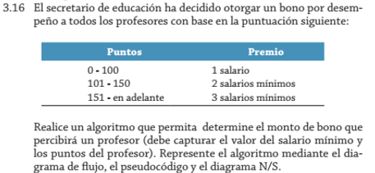

Condición |  | Datos de entrada | Proceso | Resultado
0-100 Puntos | Salario x1 | 50 Puntos | 0<50<100 Puntos | 500
101-150 Puntos | Salario x2 | 125 Puntos | 101<125<150 Puntos | 1000
151-En adelante | Salario x3 | 175 Puntos | 151<175 Puntos | 1500

Salario Minimo
$500

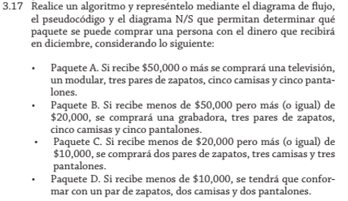

Condición |  | Datos de entrada | Proceso | Resultado
Paquete A | >$50,000 | $60,000 | $60,000>$50,000 | Paquete A
Paquete B | $20,000-$50,000 | $25,000 | $50,000>$25,000>$20,000 | Paquete B
Paquete C | $10,000-$20,000 | $15,000 | $20,000>$15,000>10,000 | Paquete C
Paquete D | <$10,000 | $5,000 | $10,000>$5,000 | Paquete D

Condición |  |  | Datos de entrada |  | Proceso |  | Resultado
>4 años | 25% | <$2000 | $2500 | 5 | salario*0.25 | $2000<$2500 | 125
<4 años | 20% | >$2000 | $1500 | 3 | salario*0.20 | $2000>$1500 | 100

Salario
500

Condición |  |  | Datos de entrada |  | Resultado
Vacuna A | Todos los hombres | M | 16 años | M | Vacuna A
Vacuna A | <16 años | F | 15 años | F | Vacuna A
Vacuna B | 16-69 años | F | 18 años | F | Vacuna B
Vacuna C | >=70 años | M y F | 71 años | M | Vacuna C

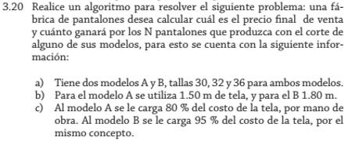

Condición |  |  |  | Datos de entrada | Numero de pantalones | Resultado
A | 1.50m | 80% | 30% | A | 12 | 38.4
B | 1.80m | 95% | 30% | B | 10 | 8.55

Condición |  | Datos de entrada | Resultado
Talla 30 | 0% | 30 | 38.4
Tallas 32 y 36 | 4% | 32 | 34.2

Precio de la tela
A | $4
B | $3

